Carátula
 |  | ANÁLISIS COMPARATIVO DE MERCADO

 |  | 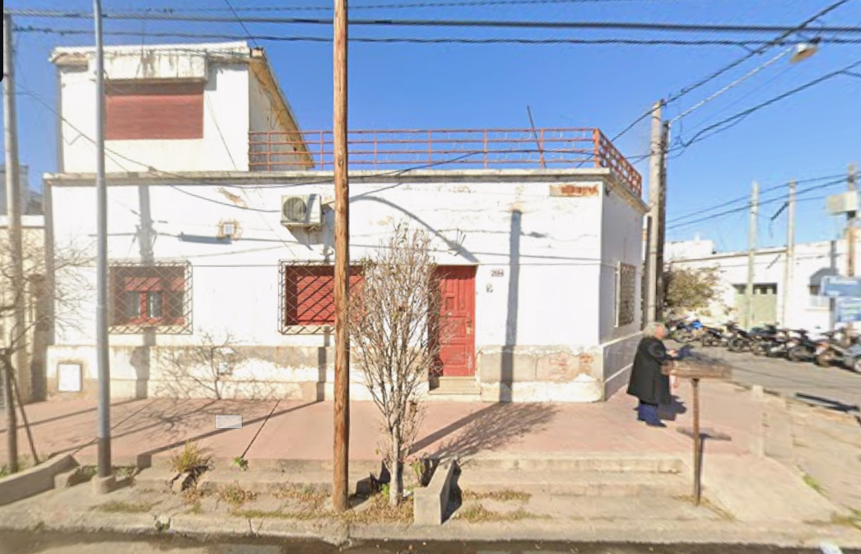 Insertar foto de fachada (tamaño 6 x 8 en horizontal o 6 x 4,5 en vertical)

 |  |  |  |  |  |  |  |  |  |  |  |  |  |  |  |  |  |  |  |  |  |  |  |  |  |  |  |  |  |  |  |  |  | VENTA
 |  | DATOS DEL CLIENTE |  |  |  |  |  |  |  |  |  |  |  |  |  |  |  |  |  |  |  |  |  |  |  |  |  |  |  |  |  |  |  | ALQUILER

 |  | Solicitante: |  | PARDO |  |  |  |  |  |  |  |  |  |  |  |  |  |  |  | Fecha de Tasación: |  |  |  |  |  |  | 2026-05-20

 |  | TELEFONO |  |  |  |  |  | 3518 16-7298 |  |  |  |  |  |  |  |  |  |  |  | DESTINO: |  |  |  |  |  |  | VENTA |  |  |  |  |  |  | CASA
 |  |  |  |  |  |  |  |  |  |  |  |  |  |  |  |  |  |  |  |  |  |  |  |  |  |  |  |  |  |  |  |  |  | CASA EN PH
 |  |  |  |  |  |  |  |  |  |  |  |  |  |  |  |  |  |  |  |  |  |  |  |  |  |  |  |  |  |  |  |  |  | DEPTO EN PH
 |  |  |  |  |  |  |  |  |  |  |  |  |  |  |  |  |  |  |  |  |  |  |  |  |  |  |  |  |  |  |  |  |  | DUPLEX PH
 |  | DATOS DEL INMUEBLE |  |  |  |  |  |  |  |  |  |  |  |  |  |  |  |  |  |  |  |  |  |  |  |  |  |  |  |  |  |  |  | LOCAL COMERCIAL
 |  |  |  |  |  |  |  |  |  |  |  |  |  |  |  |  |  |  |  |  |  |  |  |  |  |  |  |  |  |  |  |  |  | OFICINA
 |  | DIRECCION |  |  | ROSARIO DE STA FE |  |  |  |  |  |  |  |  |  |  |  |  |  |  | 2504 |  |  |  |  |  |  |  |  |  |  |  |  |  | CONSULTORIO
 |  |  |  |  |  |  |  |  |  |  |  |  |  |  |  |  |  |  |  |  |  |  |  |  |  |  |  |  |  |  |  |  |  | DEPOSITO
 |  |  |  |  |  |  |  |  |  |  |  |  |  |  |  |  |  |  |  |  |  |  |  |  |  |  |  |  |  |  |  |  |  | GALPON
 |  |  |  |  |  |  |  |  |  |  |  |  |  |  |  |  |  |  |  |  |  |  |  |  |  |  |  |  |  |  |  |  |  | INDUSTRIA
 |  | PROPIEDAD: |  |  |  |  | CASA |  |  |  |  |  |  |  |  |  |  |  |  | BARRIO: |  |  |  | YAPEYU |  |  |  |  |  |  |  |  |  | LOTE
 |  |  |  |  |  |  |  |  |  |  |  |  |  |  |  |  |  |  |  |  |  |  |  |  |  |  |  |  |  |  |  |  |  | CHACRA
 |  |  |  |  |  |  |  |  |  |  |  |  |  |  |  |  |  |  |  |  |  |  |  |  |  |  |  |  |  |  |  |  |  | CAMPO
 |  |  |  |  |  |  |  |  |  |  |  |  |  |  |  |  |  |  |  |  |  |  |  |  |  |  |  |  |  |  |  |  |  | EDIFICIO
 |  | LOCALIDAD |  |  |  |  | CORDOBA |  |  |  |  |  |  |  |  |  |  |  |  | PROVINCIA |  |  |  | CORDOBA |  |  |  |  |  |  |  |  |  | OTRO

 |  | RESUMEN DE SUPERFICIES

 |  | Superficie Terreno: |  |  |  |  |  |  | 149 |  |  |  |  |  |  |  | m2 |  |  | Sup. construida: |  |  |  |  |  | 170 |  |  |  |  |  |  | m2

 |  | Precio Dólar |  |  |  |  |  |  | 1400 |  |  |  |  |  |  |  | U$S |  |  | Valor UVA´s |  |  |  |  |  | 1956.47



 |  | MLS & MAINSTREET: Firmada la autorización de venta, su propiedad se integrará automáticamente al servicio de intranet CRM que utilizamos para promocionar de forma exclusiva las propiedades de nuestros clientes.

 |  | 1 CARTEL: Colocaremos un cartel en su propiedad con nuestros numeros de teléfono celular para no perder un solo llamado.

 |  | 2 SITIO WEB: bienenhaus.com.ar

 |  | 3 OTROS SITIOS WEB: Será publicada la propiedad en los siguientes portales: www.zonaprop.com.ar; www.mercadolibre.com.ar; www.facebook.com; www.clasificadoslavoz.com.ar.

 |  | 4 PROMOCIÓN A TRAVÉS DE FOLLETOS Y CARTAS: Serán enviados folletos y cartas a las inmobiliarias de la zona anunciando la venta de la propiedad.

 |  | 5 COLABORACIÓN CON OTROS PROFESIONALES: Trabajamos en conjunto con otros colegas de manera de coordinar y cooperar en la venta de la propiedad. Sin embargo, Usted tratará sólo conmigo y canalizaré todas las gestiones de las otras inmobiliarias.

 |  | 6 CARPETA DE PRESENTACIÓN: Para ayudar a que los posibles clientes recuerden su propiedad, una vez finalizada la visita, les entregaré una carpeta con las características de la misma, así como un plano de distribución y detalles de la zona donde se encuentra la propiedad destacando los mejores argumentos de venta. Así, el comprador, que lógicamente visita varias propiedades antes de decidirse, tendrá siempre la suya visible.

 |  | 7 CUESTIONARIO: Utilizamos un cuestionario con cada potencial comprador, en donde hago una serie de preguntas que nos ayudan a conocer la reacción y comentarios sobre su propiedad.

 |  | 8 SEGUIMIENTO: Mi experiencia me muestra que el seguimiento es tan clave como mostrar la propiedad. Le enviaré cada mes un amplio resumen de acciones de venta realizadas y el resultado obtenido, así como una lectura amplia de las opiniones de los interesados por su propiedad.

 |  | 9 EVALUACIÓN: Cada 30 días nos juntaremos y haremos una evaluación de la actividad, el resultado y los comentarios obtenidos. En base a ellos ajustaremos nuestra estrategia.

 |  | Con todo lo anteriormente expuesto, Usted puede estar tranquilo que la venta de su propiedad estará en buenas manos. Y si alguna vez durante el proceso de venta de su propiedad no estuviese de acuerdo con los pasos que sigo, o estima que no he cumplido con ellos, Usted puede notificármelo en cualquier momento y valoraremos lo ocurrido.

DESCRIPCIÓN DE LA PROPIEDAD

TIPO DE CONSTRUCCIÓN |  |  |  |  |  |  |  |  |  | ESPACIO HABITABLE (m2) |  |  |  |  |  |  | CANTIDAD DE PLANTAS |  |  |  |  | AÑO DE CONSTRUCCIÓN / DE REMODELADO |  |  |  |  |  |  |  |  |  | VIDA REMANENTE
Ladrillo |  |  |  |  |  |  |  |  |  | 170.00 |  |  |  |  |  |  | PB+1 |  |  |  |  | 1955 |  |  |  |  |  | 1981 |  |  |  | 70 |  |  | 2019

PROM DE IMP. INMOBILIARIOS MENSUALES |  |  |  |  |  |  |  |  |  |  |  |  | TIPO DE TECHO |  |  |  |  |  |  |  |  |  |  | ORIENTACIÓN |  |  |  |  |  |  | LUMINOSIDAD
$ 9,000 |  |  |  |  |  |  |  |  |  |  |  |  | Losa H°A° |  |  |  |  |  |  |  |  |  |  | Sudoeste |  |  |  |  |  |  | Promedio

CALIDAD CONSTRUCTIVA |  |  |  |  |  |  |  |  |  |  | CALIDAD DE MANTENIMIENTO |  |  |  |  |  |  |  | DETALLES DE TERMINACIÓN |  |  |  |  |  |  |  |  | ESTACIONAMIENTO
Media |  |  |  |  |  |  |  |  |  |  | Media |  |  |  |  |  |  |  | Medio |  |  |  |  |  |  |  |  | Garaje cubierto

AMBIENTES (INDICAR CANTIDAD) |  |  |  |  |  |  |  |  |  |  |  |  |  |  |  |  |  |  |  |  |  |  |  |  |  |  |  |  | COMODIDADES

COCINA |  |  |  |  | 1 |  | DORMITORIOS |  |  |  |  |  |  |  | 2 | TERRAZA |  |  |  | 1 |  |  |  |  |  | DOBLE CIRCULACIÓN |  |  |  |  |  | N/A
COMEDOR |  |  |  |  |  |  | SUITE |  |  |  |  |  |  |  |  | PATIO |  |  |  | 0 |  |  |  |  |  | ASADOR |  |  |  |  |  | Si
COCINA-COMEDOR |  |  |  |  |  |  | SUITE Y VESTIDOR |  |  |  |  |  |  |  |  | BALCÓN |  |  |  |  |  |  |  |  |  | PISCINA |  |  |  |  |  | No
LIVING |  |  |  |  | 1 |  | DORMIT. Y VESTIDOR |  |  |  |  |  |  |  |  | LAVADERO |  |  |  |  |  |  |  |  |  | GARAGE / COCHERA |  |  |  |  |  | Si
LIVING-COMEDOR |  |  |  |  |  |  | BAÑO SERVICIO |  |  |  |  |  |  |  |  | ESCRITORIO
BAÑO |  |  |  |  | 1 |  | PLAY ROOM |  |  |  |  |  |  |  |  | TOTAL CUARTOS
CALEFACCIÓN |  |  |  |  | Individual |  |  |  |  |  | AGUA CALIENTE |  |  |  |  |  |  | Individual |  |  | AIRE ACONDICIONADO |  |  |  |  |  | Individual

CARACTERÍSTICAS ADVERSAS / DEFICIENCIAS:

SERVICIOS
ELECTRICIDAD |  |  |  |  |  |  |  |  |  |  |  |  | GAS |  |  |  |  |  |  |  |  |  |  | TELÉFONO
Público |  |  |  |  |  |  |  |  |  |  |  |  | Público |  |  |  |  |  |  |  |  |  |  | Público
AGUA |  |  |  |  |  |  |  |  |  |  |  |  | CLOACA |  |  |  |  |  |  |  |  |  |  | DESAGUE PLUVIAL
Público |  |  |  |  |  |  |  |  |  |  |  |  | Público |  |  |  |  |  |  |  |  |  |  | Privado

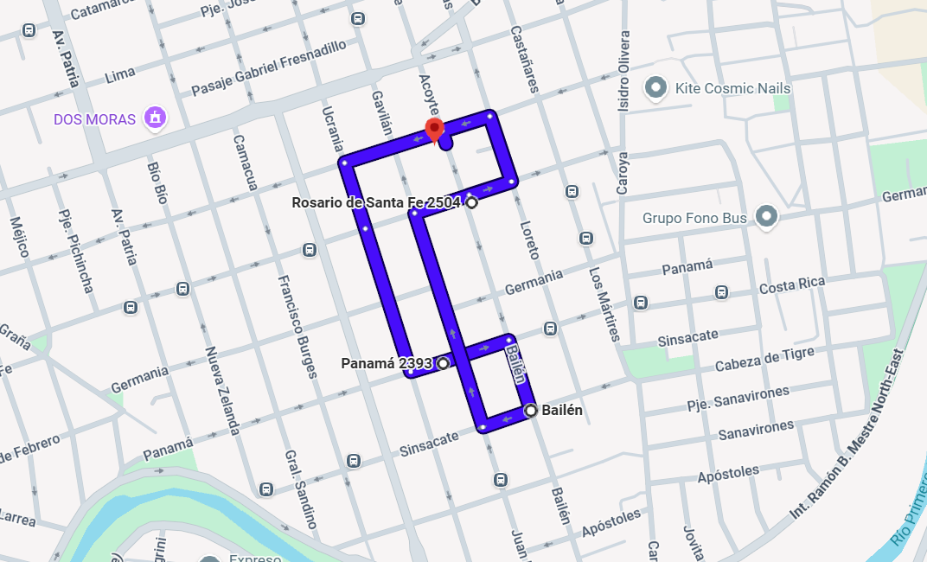
 | PLANO DE UBICACIÓN

 | DESCRIPCIÓN DEL BARRIO

 | TIPO |  |  |  |  |  |  |  |  |  |  | CONSTRUIDO |  |  |  |  |  |  |  |  |  |  | INDICE DE CRECIMIENTO |  |  |  |  |  |  | SERV. VIGILANCIA BARRIO
 | Urbano |  |  |  |  |  |  |  |  |  |  | Más del 75% |  |  |  |  |  |  |  |  |  |  | Estable |  |  |  |  |  |  | No

 | VALORES DE LA PROPIEDAD |  |  |  |  |  |  |  |  |  |  |  |  | DEMANDA / OFERTA |  |  |  |  |  |  |  |  |  |  | TIEMPO DE COMERCIALIZACIÓN
 | Decreciente |  |  |  |  |  |  |  |  |  |  |  |  | Exceso de Oferta |  |  |  |  |  |  |  |  |  |  | Más de 6 meses

 | USO DEL TERRENO % |  |  |  |  |  |  |  |  |  |  |  |  | CAMBIOS PRINCIPALES EN EL USO DEL TERRENO |  |  |  |  |  |  |  |  |  |  | FACILIDADES DE ESTACIONAMIENTO TÍPICO
 | 90% |  | RESIDENCIAL |  |  | 10% |  |  | COMERCIAL |  |  |  |  | Improbable |  |  |  |  |  |  |  |  |  |  | Garajes privados
 |  |  | INDUSTRIAL |  |  | 0% |  |  | OTRO

 | CARACTERÍSTICAS DEL BARRIO
 | - | Tipologías edilicias predominantes: |  |  |  |  |  |  |  |  |  |  |  | Viviendas unifamiliares y PH de una planta
 | - | Calidad constructiva predominante: |  |  |  |  |  |  |  |  |  |  |  | Media
 | - | Construcción en altura: |  |  |  |  |  |  |  |  |  |  |  | No relevante o inexistente
 | - | Uso comercial: |  |  |  |  |  |  |  |  |  |  |  | Sobre arterias principales
 | - | Uso industrial: |  |  |  |  |  |  |  |  |  |  |  | No relevante o inexistente
 | - | Nivel socioeconómico: |  |  |  |  |  |  |  |  |  |  |  | Medio Bajo

Resumen
COMPARABLES

COMPARABLE NRO 1 |  |  |  |  | VALOR EN US$ |  |  |  |  |  |  | VENTA O COTIZACIÓN |  |  |  |  |  |  |  |  | ANTIGÜEDAD | Estado | Estacionamiento | Ubicación | Comididaes | Habitaciones | CONSTRUIDOS
 |  |  |  |  | USD 45,000 |  |  |  |  |  |  | Cotización |  |  |  |  |  |  |  | Superior | 0 | 0 | 0 | 0 | 0 | 0 |  | VU | Valor | Año
CALLE |  |  |  |  |  |  | N° |  | PISO/DEPTO |  | BARRIO |  |  |  |  | LOCALIDAD |  |  |  | Inferior | 1 | 0 | 0 | 0 | 1 | 0 | C1 | 412.84 | 45000.00 | 1937.00
PANAMA 2517 |  |  |  |  |  |  |  |  |  |  | Yapeyú |  |  |  |  | CORDOBA |  |  |  | Equivalente | 0 | 1 | 1 | 1 | 0 | 1 | C2 | 310.46 | 47500.00 | 1954.00
DIAS EN MERCADO |  |  |  |  | TIPO DE PROPIEDAD |  |  |  |  | ÁREA DE VIVIENDA |  |  |  |  | SUPERFICIE DE TERRENO |  |  |  |  |  |  |  |  |  |  |  | C3 | 437.50 | 35000.00 | 1976.00
70 |  |  |  |  | Casa unifamiliar |  |  |  |  | 109 |  |  |  |  | 200 |  |  |  |  |  |  |  |  |  |  |  | VT1 | 0.00 | 62270.55 | no
TIPO DE CONSTRUCCIÓN |  |  |  |  | ANTIGÜEDAD |  |  |  |  | PRECIO POR M2 |  |  |  |  | FECHA DE REFERENCIA |  |  |  |  | Superior | 0 | 0 | 0 | 0 | 0 | 0 | VT2 | 0.00 | 45000.00 | no
Ladrillo |  |  |  |  | 1937 |  |  |  |  | $ 412.84 |  |  |  |  | 2026-05-20 |  |  |  |  | Inferior | 0,85 | 0 | 0 | 0 | 0,85 | 0 | Mínimo | 0.00 | 35000.00 | 1937.00

COMPARACIÓN DE CARACTERÍSTICAS. |  |  |  |  |  |  |  |  |  |  |  |  |  |  |  |  |  |  |  | Equivalente | 0 | 0,95 | 0,95 | 0,95 | 0 | 0,95 | Máximo | 437.50 | 62270.55
ANTIGÜEDAD |  |  |  |  |  |  |  | ESTADO DE MANTENIMIENTO |  |  |  |  |  | ESTACIONAMIENTO
Inferior |  |  |  |  |  |  |  | Equivalente |  |  |  |  |  | Equivalente

CALIDAD DE UBICACIÓN |  |  |  |  |  |  |  | COMODIDADES |  |  |  |  |  | CANT.DE HABITACIONES |  |  |  |  |  |  | 5.50
Equivalente |  |  |  |  |  |  |  | Inferior |  |  |  |  |  | Equivalente |  |  |  |  |  |  |  |  |  |  |  |  | TERRENOS

INMOBILIARIA QUE COMERCIALIZA |  |  |  |  |  |  |  |  |  |  |  |  | TELÉFONO |  |  |  |  |  |  |  | 2270.6422018 |  |  |  |  |  |  | VU | Valor
 |  |  |  |  |  |  |  |  |  |  |  |  |  |  |  |  |  |  |  |  | 75.062552127 |  |  |  |  |  | C1 | no | no
OBSERVACIONES SOBRE DIFERENCIAS O SIMILITUDES CON LA PROPIEDAD TASADA. DESCRIPCIÓN DEL COMPARABLE |  |  |  |  |  |  |  |  |  |  |  |  |  |  |  |  |  |  |  |  |  |  |  |  |  |  | C2 | no | no
https://www.zonaprop.com.ar/propiedades/clasificado/veclcain-casa-en-venta-barrio-yapeyu-oportunidad-58581525.html?n_src=Listado&n_pg=1&n_pos=1 |  |  |  |  |  |  |  |  |  |  |  |  |  |  |  |  |  |  |  |  |  |  |  |  |  |  | C3 | no | no
VALOR DE LA PROPIEDAD TASADA EN RELACIÓN CON EL COMPARABLE 1 |  |  |  |  |  |  |  |  |  |  |  |  |  |  |  |  |  | VALOR EN US$ | TIPO DE CAMBIO |  |  |  |  |  |  |  | VT1 | 0.00 | 0.00
ENTRE |  | $32,000.00 |  |  | Y | $68,000.00 |  |  |  |  |  |  |  |  |  |  |  | 63,000,000.00 | 1,400.00 AR$/US$ |  |  |  |  |  |  |  | Mínimo | 0.00 | 0.00

COMPARABLE NRO 2 |  |  |  |  | VALOR EN US$ PRECIO |  |  |  |  |  |  | VENTA O COTIZACIÓN |  |  |  |  |  |  |  |  | ANTIGÜEDAD | Estado | Estacionamiento | Ubicación | Comididaes | Habitaciones | Máximo | 0.00 | 0.00
 |  |  |  |  | USD 47,500 |  |  |  |  |  |  | Cotización |  |  |  |  |  |  |  | Superior | 0 | 0 | 0 | 0 | 0 | 0
CALLE |  |  |  |  |  |  | N° |  | PISO/DEPTO |  | BARRIO |  |  |  |  | LOCALIDAD |  |  |  | Inferior | 1 | 0 | 0 | 0 | 1 | 0
Bailén 0 |  |  |  |  |  |  |  |  |  |  | Yapeyú |  |  |  |  | CORDOBA |  |  |  | Equivalente | 0 | 1 | 1 | 1 | 0 | 1
DIAS EN MERCADO |  |  |  |  | TIPO DE PROPIEDAD |  |  |  |  | ÁREA DE VIVIENDA |  |  |  |  | SUPERFICIE DE TERRENO |  |  |  |  |  |  |  |  |  |  |  |  |  | +100/6+
12 |  |  |  |  | Casa unifamiliar |  |  |  |  | 153 |  |  |  |  | 153
TIPO DE CONSTRUCCIÓN |  |  |  |  | AÑO DE CONSTRUCCIÓN |  |  |  |  | PRECIO POR M2 |  |  |  |  | FECHA DE REFERENCIA |  |  |  |  | Superior | 0 | 0 | 0 | 0 | 0 | 0
Ladrillo |  |  |  |  | 1954 |  |  |  |  | $ 310.46 |  |  |  |  | 2026-05-20 |  |  |  |  | Inferior | 0,85 | 0 | 0 | 0 | 0,85 | 0

COMPARACIÓN DE CARACTERÍSTICAS. |  |  |  |  |  |  |  |  |  |  |  |  |  |  |  |  |  |  |  | Equivalente | 0 | 0,95 | 0,95 | 0,95 | 0 | 0,95
ANTIGÜEDAD |  |  |  |  |  |  |  | ESTADO DE MANTENIMIENTO |  |  |  |  |  | ESTACIONAMIENTO
Inferior |  |  |  |  |  |  |  | Equivalente |  |  |  |  |  | Equivalente |  |  |  |  |  |  |  |  |  |  |  |  |  |  |  | +23/3

CALIDAD DE UBICACIÓN |  |  |  |  |  |  |  | COMODIDADES |  |  |  |  |  | CANT.DE HABITACIONES |  |  |  |  |  |  | 5.50
Equivalente |  |  |  |  |  |  |  | Inferior |  |  |  |  |  | Equivalente

INMOBILIARIA QUE COMERCIALIZA |  |  |  |  |  |  |  |  |  |  |  |  | TELÉFONO

OBSERVACIONES SOBRE DIFERENCIAS O SIMILITUDES CON LA PROPIEDAD TASADA. DESCRIPCIÓN DEL COMPARABLE
https://www.zonaprop.com.ar/propiedades/clasificado/veclcain-vende-casa-dpto-en-barrio-yapeyu-59077706.html?n_src=Listado&n_pg=1&n_pos=1
VALOR DE LA PROPIEDAD TASADA EN RELACIÓN CON EL COMPARABLE 2 |  |  |  |  |  |  |  |  |  |  |  |  |  |  |  |  |  | PRECIO $ | TIPO DE CAMBIO |  | ,2 | ,15 | ,15 | ,1 | ,15 | ,15
ENTRE |  | $32,000.00 |  |  | Y | $68,000.00 |  |  |  |  |  |  |  |  |  |  |  | 66,500,000.00 | 1,400.00 AR$/US$

COMPARABLE NRO 3 |  |  |  |  | VALOR EN US$ |  |  |  |  |  |  | VENTA O COTIZACIÓN |  |  |  |  |  |  |  |  | ANTIGÜEDAD | Estado | Estacionamiento | Ubicación | Comididaes | Habitaciones
 |  |  |  |  | USD 35,000 |  |  |  |  |  |  | Cotización |  |  |  |  |  |  |  | Superior | 0 | 0 | 0 | 0 | 0 | 0 | 0
CALLE |  |  |  |  |  |  | N° |  | PISO/DEPTO |  | BARRIO |  |  |  |  | LOCALIDAD |  |  |  | Inferior | 1 | 0 | 1 | 0 | 1 | 0 | 3
Acoyte 79 |  |  |  |  |  |  |  |  |  |  | Yapeyú |  |  |  |  | CORDOBA |  |  |  | Equivalente | 0 | 1 | 0 | 1 | 0 | 1 | 3
DIAS EN MERCADO |  |  |  |  | TIPO DE PROPIEDAD |  |  |  |  | ÁREA DE VIVIENDA |  |  |  |  | SUPERFICIE DE TERRENO
365 |  |  |  |  | Casa unifamiliar |  |  |  |  | 80 |  |  |  |  | 81
TIPO DE CONSTRUCCIÓN |  |  |  |  | AÑO DE CONSTRUCCIÓN |  |  |  |  | PRECIO POR M2 |  |  |  |  | FECHA DE REFERENCIA |  |  |  |  | Superior | 0 | 0 | 0 | 0 | 0 | 0
Ladrillo |  |  |  |  | 1976 |  |  |  |  | $ 437.50 |  |  |  |  | 2026-05-20 |  |  |  |  | Inferior | 0,85 | 0 | 0,85 | 0 | 0,85 | 0

COMPARACIÓN DE CARACTERÍSTICAS. |  |  |  |  |  |  |  |  |  |  |  |  |  |  |  |  |  |  |  | Equivalente | 0 | 0,95 | 0 | 0,95 | 0 | 0,95
ANTIGÜEDAD |  |  |  |  |  |  |  | ESTADO DE MANTENIMIENTO |  |  |  |  |  | ESTACIONAMIENTO
Inferior |  |  |  |  |  |  |  | Equivalente |  |  |  |  |  | Inferior

CALIDAD DE UBICACIÓN |  |  |  |  |  |  |  | COMODIDADES |  |  |  |  |  | CANT.DE HABITACIONES |  |  |  |  |  |  | 5.40
Equivalente |  |  |  |  |  |  |  | Inferior |  |  |  |  |  | Equivalente

INMOBILIARIA QUE COMERCIALIZA |  |  |  |  |  |  |  |  |  |  |  |  | TELÉFONO

OBSERVACIONES SOBRE DIFERENCIAS O SIMILITUDES CON LA PROPIEDAD TASADA. DESCRIPCIÓN DEL COMPARABLE
https://www.zonaprop.com.ar/propiedades/clasificado/veclcain-venta-casa-en-barrio-yapeyu-55797082.html?n_src=Listado&n_pg=1&n_pos=1
VALOR DE LA PROPIEDAD TASADA EN RELACIÓN CON EL COMPARABLE 3 |  |  |  |  |  |  |  |  |  |  |  |  |  |  |  |  |  | PRECIO $ | TIPO DE CAMBIO
ENTRE |  | $32,000.00 |  |  | Y | $68,000.00 |  |  |  |  |  |  |  |  |  |  |  | 49,000,000.00 | 1,400.00 AR$/US$

ANALISIS COMPARATIVO

 |  |  |  |  |  | 10 |  |  |  |  |  |  | 10 |  |  |  |  | PRECIO POR M2
 | COMPARATIVO 1 |  |  |  |  | $ 371.56 |  |  |  |  |  |  | $ 454.13 |  |  |  |  | $ 412.84

 | COMPARATIVO 2 |  |  |  |  | $ 279.41 |  |  |  |  |  |  | $ 341.50 |  |  |  |  | $ 310.46

 | COMPARATIVO 3 |  |  |  |  | $ 393.75 |  |  |  |  |  |  | $ 481.25 |  |  |  |  | $ 437.50

 | PROMEDIO |  |  |  |  | $ 386.93 |  |  |  |  |  |  | 0.95 |  |  |  |  | $ 366.30

VALUACION

COMPONENTES |  |  |  |  |  |  |  | TOTAL M2 |  |  |  |  |  | PRECIO m2 ($) |  |  |  | TOTAL $
TERRENO |  |  |  |  |  |  |  | 149
SUPERFICIE CUBIERTA |  |  |  |  |  |  |  | 170 |  |  |  |  |  | $ 366.30 |  |  |  | $ 62,270.55
TOTAL

 | DATOS DEL INMUEBLE

 | DIRECCION |  |  | ROSARIO DE STA FE |  |  |  |  |  |  |  |  |  |  | PISO

 | BARRIO: |  |  | YAPEYU |  |  |  |  |  |  |  |  |  |  | LOCALIDAD |  | CORDOBA

 | RESUMEN DE SUPERFICIES

 | Superficie Terreno: |  |  |  |  |  | 149 |  |  |  |  |  | m2 |  | Sup. construida: |  |  | 170 | m2

 | RESUMEN DE VALORES

 | Valor de Mercado U$S |  |  |  |  |  | $ 62,270.55 |  |  |  |  |  |  |  | Valor por m2 U$S: |  |  | $ 366.30

 | Valor de Mercado : |  |  |  |  |  | $ 87,178,776.19 |  |  |  |  |  |  |  | Valor por m2: |  |  | $ 512,816.33

 | Valor Uva`s |  |  |  |  |  | $ 121,830,471.61 |  |  |  |  |  |  |  | Valor m2 Uva`s |  |  | $ 262.11

 |  |  | PRIMERA ENTREVISTA
 |  |  | TOMA DE DATOS/INFORMACIÓN DE LA PROPIEDAD
 |  |  | ENTREGA DE ANÁLISIS COMPARATIVO DE MERCADO
 |  |  | ACUERDO DE COMERCIALIZACIÓN
 |  |  | ENTREGA DOCUMENTACIÓN
 |  |  | AUTORIZACIÓN FIRMADA POR TITULAR/ES DEL INMUEBLE
 |  |  | FOTOCOPIA DNI TITULAR/ES DEL INMUEBLE
 |  |  | FOTOCOPIA ESCRITURA / BOLETO
 |  |  | FOTOCOPIA IMPUESTO DGR / MUNICIPAL
 |  |  | FOTOCOPIA AGUA
 |  |  | FOTOCOPIA ÚLTIMAS EXPENSAS
 |  |  | FOTOCOPIA PLANOS DEL INMUEBLE
 |  |  | SOLICITUD COTI
 |  |  | SOLICITUD INFORME DE DOMINIO

